cotización
 |  |  | Nit 830.001.338-1 Aut Medellin KM 1.5 Parque Empresarial San Bernardo Bodega 5 Mail:tiendavirtual@sumimas.com.co |  |  |  |  |  | CÓDIGO: CM-FR10
 |  |  |  |  |  |  |  |  | FECHA: 13/04/2021
 |  |  |  |  |  |  |  |  | VERSIÓN: 3
 |  |  | COTIZACIÓN
 |  |  |  |  |  |  |  |  | N° Cotización
 |  |  |  |  |  |  |  |  | 168 | Vigencia 15 dias

CLIENTE |  | SENA - CENTRO DE DISEÑO Y METROLOGÍA |  |  |  | FECHA: | 2025-11-24
CONTACTO |  | CRISTIAN MARTINEZ |  |  |  | EJECUTIVO: | Angy Yulieth Aristizabal
E MAIL |  |  |  |  |  | E MAIL: | angy.aristizabal@sumimas.com.co
TELÉFONO |  | 311 2894306 |  |  |  | TELÉFONO: | 312-5322309
DIRECCIÓN |  |  |  |  |  | CIUDAD: | Siberia

ITEM | CODIGO TVEC | DESCRIPCIÓN COTIZADA | CANTIDAD | PRECIO (X unidad de venta antes de IVA) | IVA | Vr DEL IVA | Vr UNITARIO CON IVA | Vr TOTAL SIN IVA | Vr TOTAL CON IVA | IMAGEN
2 |  | Molino eléctrico pulverizador semillas hierbas granos 800gr, exgizmo, Color: plateado •Capacidad: 0.8 Kilogramos/800gr •Usos Recomendados Para Producto: Molienda •Usos específicos del producto: Grinding, Milling •Voltaje: 110 Voltios •Dimensiones del paquete: 42 x 27 x 25 cm •Peso: 8Kg •Incluye: 1 molinillo 800gr, 1 tamiz de harina, 3 cuchillas, 2 cabezales de cuchilla, 4 tuercas y pernos de repuesto, 2 cepillos de carbono, 4 fundas de cepillo de carbono, 1 herramienta de manga, 1 cepillo de limpieza, 2 hojas a prueba de polvo | 1 | $ 1,503,314 | 19% | $ 285,630 | $ 1,788,944 | $ 1,503,314 | $ 1,788,944 | 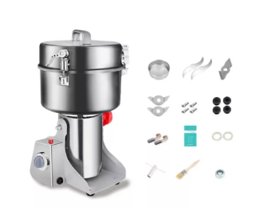
3 |  | Licuadora Ultraforce Cook Vaso Vidrio. 1.400 Watts de Potencia 10 Programas Ancho 25.7 cm Alto 31.4 cm Largo 48.6 cm Capacidad 2 litros Color Plateada Número de velocidades 10 Voltaje 110 V Potencia 1400 W | 1 | $ 1,200,000 | 19% | $ 228,000 | $ 1,428,000 | $ 1,200,000 | $ 1,428,000
4 |  | Balanza analitica compacta HR-250A Capacidad: 252 g. Resolución: 0.1mg Repetibilidad: 0 a 200 g: 0.1mg Lineabilidad: +/-0.3 mg Tiempo de estabilización (em modo FAST): Aprox. 2 segundos Temperatura de operación: 5 °C a 40 °C (41 °F a 104 °F), 85% RH o menos (sin condensación) Velocidad de actualización de pantalla: 5 veces / segundo o 10 veces / segundo, seleccionable Calibración: Externa | 1 | $ 21,500,000 | 19% | $ 4,085,000 | $ 25,585,000 | $ 21,500,000 | $ 25,585,000 | 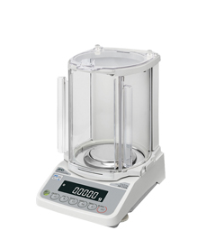
5 |  | Bomba De Vacio Me1c Vacio Final 100 Mbar Con Resistencia Quimica La filtración a vacío se usa para la preparación de muestras en química, microbiología, control de aguas residuales y otros procesos analíticos. sencilla de operar, con un interruptor central sobre la carcasa de la bomba de marcha muy silenciosa necesita de mínimo espacio sobre la mesa del laboratorio extremadamente larga vida de la membrana, accionamiento libre de mantenimiento materiales en contacto con el medio: PTFE, aluminio GARANTIA DE UN AÑO POR DEFECTOS DE FABRICA | 1 | $ 8,200,000 | 19% | $ 1,558,000 | $ 9,758,000 | $ 8,200,000 | $ 9,758,000 | 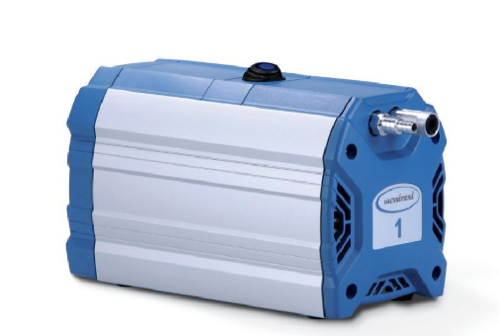
6 |  | Horno de Convección M-MINICONV SKU: M-MINICONV Cocción por convección, rápida y uniforme. Fabricado en acero inoxidable. Cuatro bandejas de 35 x 35 cm c/u. Amplio visor frontal en vidrio templado. Panel frontal digital, con control de temperatura, temporizador con alarma. Aislamiento térmico de alta eficiencia. Capacidad: 4 bandejas (incluidas). Potencia: 2.560 W, 220 V. Dimensiones: 58 x 63 x 43.5 cm. Dimensión bandejas: 35 x 35 cm. Temperatura de cámara: Varía de 50ºC a 210ºC. | 1 | $ 6,789,748 | 19% | $ 1,290,052 | $ 8,079,800 | $ 6,789,748 | $ 8,079,800 | 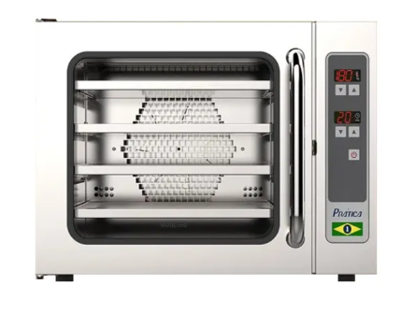
 |  |  |  |  |  |  |  | TOTAL | $ 46,639,744
Condiciones de Entrega:
1. Garantías SUMIMAS: Los equipos cotizados cuentan con garantía de fábrica.
2. Mínimos del Proveedor: Las cantidades aceptadas por parte del cliente deben corresponder a los mínimos de venta cotizados
3. Devoluciones de mercancía: No serán aceptadas devoluciones de mercancía. Se excluyen los casos en que el producto no corresponda a la descripcion, marca y unidad de empaque solicitada por el cliente o por defectos de calidad, en los tiempos establecidos en los T&C de uso de la Tienda Virtual del Estado Colombiano
4. Aprobación / Aceptación del Cliente: Al aceptar las condiciones establecidas en este documento, se debe anexar: orden de compra del cliente a traves de la plataforma Tienda Virtual del Estado Colombiano modalidad Grandes Superficies
5. Moneda: Para el caso de cotizaciones en Dólares, se liquidará con base a la TRM del día de facturación. (N.A.)
6. Disponibilidad: Sujeta a rotación de Inventario
7. Para los productos de la linea de tecnología el cliente es responsable de la revisión fisíca de los productos al momento de la entrega para verificar el perfecto estado de la mercancía (sin golpes, rayones, grietas).Luego de cinco días de recibida la mercancía SUMIMAS no sera responsable de tramitar garantias por este concepto.
 | TIEMPO DE ENTREGA (días hábiles) |  |  | 20
 | TÉRMINOS DE PAGO |  |  | 30
 | SE REQUIERE ÓRDEN DE COMPRA? |  |  | SI
 | VIGENCIA DE LA OFERTA (días hábiles) |  |  | 15
 | MÍNIMO DE COMPRA |  |  | N/A
 | DISPONIBILIDAD DE INVENTARIO |  |  | N/A

 | NOTA
 | Informamos que SUMIMAS SAS. bajo la modalidad de Grandes Superficies asume todas las deducciones relacionadas con los gravámenes municipales, las ventas que se generen por este instrumento de agregación de demanda no serán adicionadas con el valor correspondiente a los gravámenes, y en consecuencia, en nuestra factura de venta únicamente verá representado el valor unitario de los productos por las cantidades más el impuesto de Valor Agregado IVA. Lo anterior obedece a que SUMIMAS no actúa como agente retenedor de este tipo de tasa parafiscal y adicionalmente, considerando que no representa un ingreso generado por la prestación de un servicio o venta de un producto, no existe la posibilidad de incluirlo dentro de los registros contables como una venta, y por ende no podrá verse reflejado en nuestra factura de venta. Con el objeto de dar cumplimiento a los T&C de uso de la TVEC, sugerimos la inclusión de los gravámenes únicamente en la Cabecera de la Orden de Compra. Por último, autorizamos a la Entidad para descontarse al momento del pago, el valor de los gravámenes correspondientes al municipio.

